箱贴
Factory name (工厂名称) | 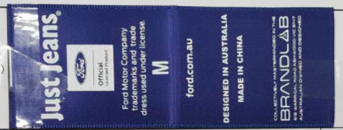 （在此贴实样图片）
PO. Number(订单号) | S26023372 | JUSTJEANS
Style Code.(款号) | 205817+205818
Product Code.(产品编号) | JJW-FD-MD-001 主标 | Carton No.(箱号):
Inner Packages(包装方式） | pcs/bundle | 1/1
SIZE/qty (尺码/数量) | 3380
Carton Dimension（箱规） | 25*25*27.5 | Country of Origin：
Gross Weight（毛重） | 2 | Made In China
Net Weight（净重） | 1
Remark（备注）

